CollectiveAccess
Image | Object | Description | Date
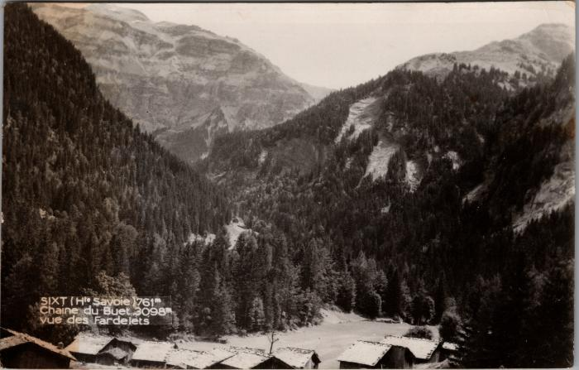 | La chaine du Buet vue des "Fardelets" (2-3849) | La chaine du Buet vue des Fardelets Fardelay

